样板
卷轴1
卷轴2
卷轴3
卷轴4
卷轴5
 | 卷轴1 |  | 卷轴2 |  | 卷轴3 | 卷轴4 | 卷轴5
⑧ ② ④ | A |  | A |  | A | A | A | ⑨ ② ④

⑥ ① ⑦ | B |  | B |  | B | B | B | ⑥ ① ⑦

⑤ ③ ⑨ | C |  | C |  | C | C | C | ⑤ ③ ⑧

 |  |  |  |  |  |  |  |  | 5x3卷轴
允许中奖的位置组合 |  | x3 | x4 | x5 | x2 | 1.只有第3个及之后连续的BAR，被视为百搭符号（万用水果图案）
①① | BBBBB |  |  |  |  | 2.若前2个为BAR，则视为BARx2的奖励
②② | AAAAA |  |  |  |  | 3.若第3个和第4个，都是BAR，则开奖只算3个奖标（荔枝/荔枝/BAR/BAR/苹果==荔枝/荔枝/荔枝/苹果/苹果）
③③ | CCCCC
④④ | ABCBA
⑤⑤ | CBABC
⑥⑥ | BAAAB
⑦⑦ | BCCCB
⑧⑧ | AABCC
⑨⑨ | CCBAA

奖项设置
奖标 | 图例 | 奖标x3 | 奖标x4 | 奖标x5 | 特殊
荔枝 |  | 50 | 200 | 2000
黄橙 |  | 20 | 50 | 300
油桃 |  | 15 | 25 | 250
西瓜 |  | 10 | 20 | 200
苹果 |  | 8 | 20 | 150
樱桃 |  | 6 | 20 | 100
葡萄 |  | 5 | 40 | 90
铃铛 |  | 8 | 35 | 85
香蕉 |  | 6 | 30 | 80
菠萝 |  | 5 | 15 | 75
柒柒柒 |  | 1001~2000 | 3001~6000 | 5001~10000
BAR |  | 100 | 900 | 6000 | BAR*2 5倍
钻石 |  | 免费 转1~5次 | 免费 转6~10次 | 免费 转11~20次
宝箱 |  | 奖池*10% | 奖池*30% | 奖池*50%

5X3实例
 |  |  |  |  |  |  |  |  |  |  |  |  |  |  |  |  |  |  |  |  |  |  |  | C（1中奖线，1）=FACT(1)/FACT(0)*FACT(1)
5x3卷轴（长度=25） |  |  |  |  |  |  |  |  |  |  |  | 奖项设置 | 倍率 |  |  |  | 奖标数量统计 |  |  |  |  |  |  |  | C(n,1) | C(n,2) | C(n,3) | C(n,4) | C(n,5) | C(n,6) | C(n,7) | C(n,8) | C(n,9)
卷轴1 | 权重 | 卷轴2 | 权重 | 卷轴3 | 权重 | 卷轴4 | 权重 | 卷轴5 | 权重 |  | 编号 | 奖标 | x2 | x3 | x4 | x5 | 卷轴1 | 卷轴2 | 卷轴3 | 卷轴4 | 卷轴5 |  |  |  | 1 | 2 | 3 | 4 | 5 | 6 | 7 | 8 | 9
荔枝 | 5 | 荔枝 | 5 | 荔枝 | 5 | 荔枝 | 5 | 荔枝 | 5 |  | 1 | 荔枝 | 0 | 50 | 200 | 2000 | 1 | 1 | 1 | 1 | 1 |  |  | 中奖线 | C（n中奖线，1线） | C（n中奖线，2线） | C（n中奖线，3线） | C（n中奖线，4线） | C（n中奖线，5线） | C（n中奖线，6线） | C（n中奖线，7线） | C（n中奖线，8线） | C（n中奖线，9线）
黄橙 | 20 | 黄橙 | 30 | 黄橙 | 20 | 黄橙 | 30 | 黄橙 | 5 |  | 2 | 黄橙 | 0 | 20 | 50 | 300 | 2 | 2 | 2 | 2 | 2 |  |  | 1 | 1 | 0 | 0 | 0 | 0 | 0 | 0 | 0 | 0
油桃 | 5 | 油桃 | 5 | 油桃 | 5 | 油桃 | 5 | 油桃 | 1 |  | 3 | 油桃 | 0 | 15 | 25 | 250 | 2 | 2 | 2 | 2 | 2 |  |  | 2 | 2 | 1 | 0 | 0 | 0 | 0 | 0 | 0 | 0
西瓜 | 30 | 西瓜 | 30 | 西瓜 | 20 | 西瓜 | 5 | 西瓜 | 1 |  | 4 | 西瓜 | 0 | 10 | 20 | 200 | 2 | 2 | 2 | 2 | 2 |  |  | 3 | 3 | 3 | 1 | 0 | 0 | 0 | 0 | 0 | 0
苹果 | 50 | 苹果 | 50 | 苹果 | 25 | 苹果 | 20 | 苹果 | 10 |  | 5 | 苹果 | 0 | 8 | 20 | 150 | 3 | 2 | 3 | 4 | 4 |  |  | 4 | 4 | 6 | 4 | 1 | 0 | 0 | 0 | 0 | 0
樱桃 | 30 | 樱桃 | 30 | 樱桃 | 20 | 樱桃 | 5 | 樱桃 | 1 |  | 6 | 樱桃 | 0 | 6 | 20 | 100 | 2 | 2 | 2 | 2 | 2 |  |  | 5 | 5 | 10 | 10 | 5 | 1 | 0 | 0 | 0 | 0
葡萄 | 1 | 葡萄 | 1 | 葡萄 | 1 | 葡萄 | 1 | 葡萄 | 1 |  | 7 | 葡萄 | 0 | 5 | 40 | 90 | 2 | 2 | 2 | 2 | 2 |  |  | 6 | 6 | 15 | 20 | 15 | 6 | 1 | 0 | 0 | 0
铃铛 | 5 | 铃铛 | 5 | 铃铛 | 5 | 铃铛 | 5 | 铃铛 | 1 |  | 8 | 铃铛 | 0 | 8 | 35 | 85 | 2 | 3 | 2 | 2 | 2 |  |  | 7 | 7 | 21 | 35 | 35 | 21 | 7 | 1 | 0 | 0
香蕉 | 30 | 香蕉 | 30 | 香蕉 | 15 | 香蕉 | 5 | 香蕉 | 1 |  | 9 | 香蕉 | 0 | 6 | 30 | 80 | 2 | 2 | 2 | 3 | 2 |  |  | 8 | 8 | 28 | 56 | 70 | 56 | 28 | 8 | 1 | 0
菠萝 | 5 | 菠萝 | 5 | 菠萝 | 5 | 菠萝 | 1 | 菠萝 | 1 |  | 10 | 菠萝 | 0 | 5 | 15 | 75 | 2 | 2 | 2 | 1 | 2 |  |  | 9 | 9 | 36 | 84 | 126 | 126 | 84 | 36 | 9 | 1
柒柒 | 5 | 柒柒 | 1 | 柒柒 | 1 | 柒柒 | 1 | 柒柒 | 5 | 平均 | 11 | 柒柒 | 0 | 1500 | 4500 | 7500 | 1 | 1 | 0 | 0 | 0
BAR | 5 | BAR | 5 | BAR | 50 | BAR | 5 | BAR | 5 | 平均 | 12 | BAR | 5 | 100 | 900 | 6000 | 1 | 1 | 1 | 1 | 1
钻石 | 5 | 钻石 | 5 | 钻石 | 5 | 钻石 | 5 | 钻石 | 5 | 平均 | 13 | 钻石 | 0 | 30 | 80 | 150 | 2 | 2 | 2 | 2 | 2
宝箱 | 1 | 宝箱 | 1 | 宝箱 | 1 | 宝箱 | 1 | 宝箱 | 1 | 平均 | 14 | 宝箱 | 0 | 500 | 1000 | 1500 | 1 | 1 | 1 | 1 | 1
 |  |  |  |  |  |  |  |  |  |  |  |  |  | 3000 | 6000 | 9000
总回收率 | 539.88% |  |  |  |  |  |  |  |  |  |  |  |  |  |  |  |  |  |  |  |  |  | 押线数对应期望中奖率
总中奖率 | 23.31% |  |  |  |  |  |  |  |  | 23.31% | 不中奖 | 76.6936% |  |  |  |  |  |  | 23.164269663 |  | 中奖线 | 概率 | 1 | 2 | 3 | 4 | 5 | 6 | 7 | 8 | 9 | 加总 | 押线数 | 期望返奖倍率 | 投入 | 理论返奖 | 实际收益 | 公式（组合数）
 |  |  |  |  |  |  |  |  |  | 5.6994% | 差奖 | 15.8245% | 5 | 1.3283% | 葡萄x3 | 菠萝x3 | BARx2 |  | 0.28497044171 |  | 1 | 2.78963% | 2.7896% | 0.0000% | 0.0000% | 0.0000% | 0.0000% | 0.0000% | 0.0000% | 0.0000% | 0.0000% | 2.7896% | 1 | 0.65 | 100 | 64.6 | -35.4 | C（1中奖线，1）*1线概率
 |  |  |  |  |  |  |  |  |  |  |  |  |  |  | 香蕉x3 | 樱桃x3 |  |  | 0.59162226595 |  | 2 | 0.84774% | 5.5793% | 0.8477% | 0.0000% | 0.0000% | 0.0000% | 0.0000% | 0.0000% | 0.0000% | 0.0000% | 6.4270%
 |  |  |  |  |  |  |  |  |  |  |  |  |  |  | 苹果x3 | 铃铛x3 |  |  | 3.2065538795 |  | 3 | 0.25762% | 8.3689% | 2.5432% | 0.2576% | 0.0000% | 0.0000% | 0.0000% | 0.0000% | 0.0000% | 0.0000% | 11.1697%
 |  |  |  |  |  |  |  |  |  |  |  |  |  |  | 西瓜x3 |  |  |  | 1.2255869077 |  | 4 | 0.07829% | 11.1585% | 5.0865% | 1.0305% | 0.0783% | 0.0000% | 0.0000% | 0.0000% | 0.0000% | 0.0000% | 17.3538%
 |  |  |  |  |  |  |  |  |  |  |  |  |  |  | 油桃x3 | 菠萝x4 |  |  | 0.55496218338 |  | 5 | 0.02379% | 13.9482% | 8.4774% | 2.5762% | 0.3914% | 0.0238% | 0.0000% | 0.0000% | 0.0000% | 0.0000% | 25.4170%
 |  |  |  |  |  |  |  |  |  |  |  |  |  |  | 黄橙x3 | 西瓜x4 | 樱桃x4 | 苹果x4 | 3.8532063997 |  | 6 | 0.00723% | 16.7378% | 12.7161% | 5.1524% | 1.1743% | 0.1427% | 0.0072% | 0.0000% | 0.0000% | 0.0000% | 35.9307%
 |  |  |  |  |  |  |  |  |  |  |  |  |  |  | 油桃x4 |  |  |  | 0.12257343288 |  | 7 | 0.00220% | 19.5274% | 17.8026% | 9.0167% | 2.7401% | 0.4996% | 0.0506% | 0.0022% | 0.0000% | 0.0000% | 49.6393%
 |  |  |  |  |  |  |  |  |  |  |  |  |  |  | 钻石x3 | 香蕉x4 |  |  | 0.55070310414 |  | 8 | 0.00067% | 22.3171% | 23.7368% | 14.4268% | 5.4802% | 1.3323% | 0.2024% | 0.0176% | 0.0007% | 0.0000% | 67.5138%
 |  |  |  |  |  |  |  |  |  |  |  |  |  |  | 铃铛x4 |  |  |  | 0.072269914447 |  | 9 | 0.00020% | 25.1067% | 30.5187% | 21.6402% | 9.8644% | 2.9977% | 0.6073% | 0.0791% | 0.0060% | 0.0002% | 90.8203%
 |  |  |  |  |  |  |  |  |  |  |  |  |  |  | 葡萄x4 |  |  |  | 0.13722521945
 |  |  |  |  |  |  |  |  |  |  |  |  |  |  | 黄橙x4 | 荔枝x3 |  |  | 0.68451540532
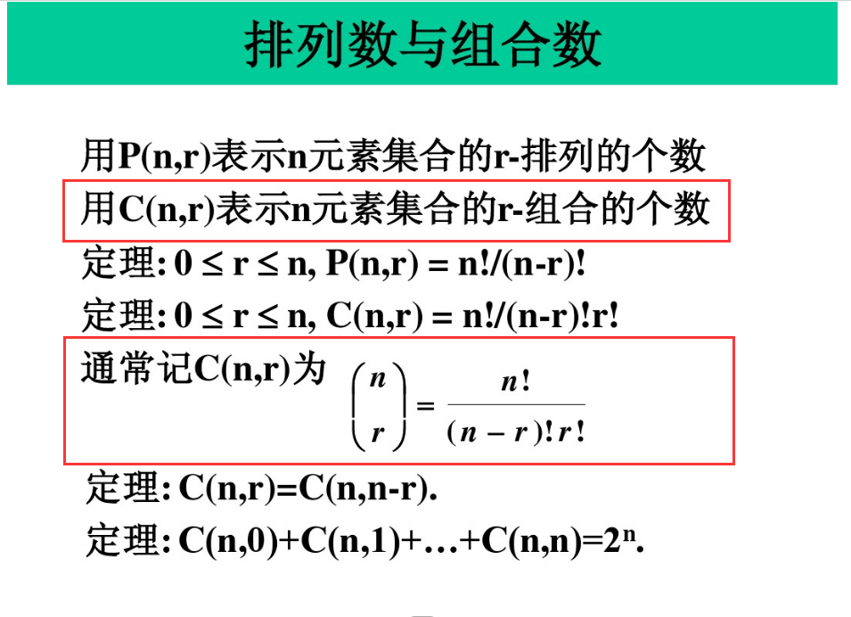
 |  |  |  |  |  |  |  |  |  |  |  |  |  |  | 菠萝x5 |  |  |  | 0.02535975835
 |  |  |  |  |  |  |  |  |  |  |  |  |  |  | 香蕉x5 | 钻石x4 |  |  | 0.18596973616
 |  |  |  |  |  |  |  |  |  |  |  |  |  |  | 铃铛x5 |  |  |  | 0.016947790545
 |  |  |  |  |  |  |  |  |  |  |  |  |  |  | 葡萄x5 |  |  |  | 0.033948751574
 |  |  |  |  |  |  |  |  |  |  |  |  |  |  | 樱桃x5 | BARx3 |  |  | 0.14306279653
 |  |  |  |  |  |  |  |  |  |  |  |  |  |  | 苹果x5 | 钻石x5 |  |  | 4.7485470695
 |  |  |  |  |  |  |  |  |  |  |  |  |  |  | 荔枝x4 | 西瓜x5 |  |  | 0.36723697865
 |  |  |  |  |  |  |  |  |  |  |  |  |  |  | 油桃x5 |  |  |  | 0.14932545128
 |  |  |  |  |  |  |  |  |  |  |  |  |  |  | 黄橙x5 |  |  |  | 0.58684892899
 |  |  |  |  |  |  |  |  |  |  |  |  |  |  | 宝箱x3 |  |  |  | 3.2707118522
 |  |  |  |  |  |  |  |  |  |  |  |  |  |  | BARx4 |  |  |  | 0.018352921668
 |  |  |  |  |  |  |  |  |  |  |  |  |  |  | 宝箱x4 |  |  |  | 0.60486525989
 |  |  |  |  |  |  |  |  |  |  |  |  |  |  | 柒柒x3 | 宝箱x5 |  |  | 1.468816493
 |  |  |  |  |  |  |  |  |  |  |  |  |  |  | 荔枝x5 |  |  |  | 0.010559534382
 |  |  |  |  |  |  |  |  |  |  |  |  |  |  | 柒柒x4 |  |  |  | 0.22139358751
 |  |  |  |  |  |  |  |  |  |  |  |  |  |  | BARx5 |  |  |  | 0.007487624128
 |  |  |  |  |  |  |  |  |  |  |  |  |  |  | 柒柒x5 |  |  |  | 0.020645974177
...

